상품제안서
멀티툴세트 | 상품코드: S15340

 |  |  |  |  |  |  | 02-713-8555 | www.synergygift.co.kr
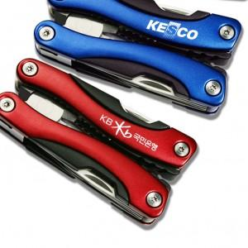

【상세/제작정보】 | * 최소주문수량이 100개인 상품으로 * 100개 이하는 기본 인쇄비+ 50,000원(VAT별도) 인쇄비가 추가 됩니다.

【인쇄/포장옵션】 | 레이저 / 포장지포장

【공급단가】 | 수량 | 50~ | 100~ | 500~ | 1,000~ | 2,000~
*VAT별도 | 레드 | 10,790원 | 10,620원 | 10,370원 | 9,960원 | 9,540원
 | 블루 | 10,790원 | 10,620원 | 10,370원 | 9,960원 | 9,540원

【상품 URL】 | https://www.synergygift.co.kr:443/src/goods_detail.php?gdno=6065

